1.表紙
EC在庫管理システム
基本設計
（ver.0.3）

システム名称

確定日

改訂者

承認日

5．シーケンス図
5．シーケンス図
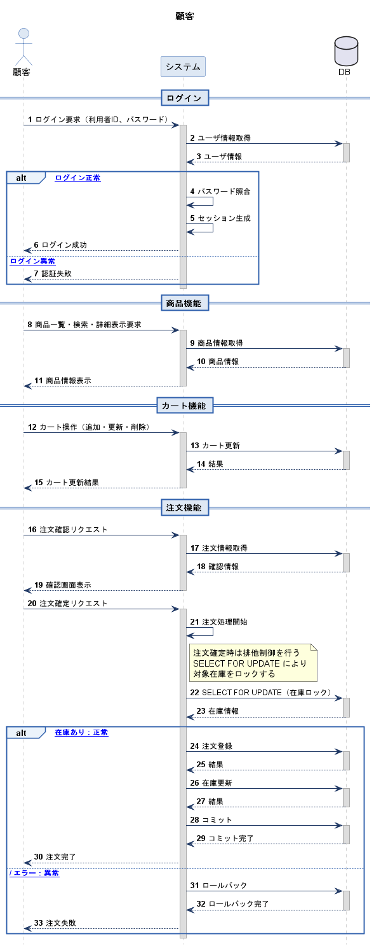

5－1顧客用シーケンス図

5-2管理者用シーケンス図

9.画面遷移図
9.画面遷移図 | 作成者 | 菊地、佐々木
 | 作成日 | 2026-04-06
1.説明
本画面遷移図は、EC在庫管理システムにおける各画面の遷移関係を示したものである。
顧客側では、ログイン、商品選択、カート、注文、履歴確認までの流れを表し、管理側では、管理者ログイン後に商品管理、在庫管理、注文管理へ遷移する流れを表している。
これにより、利用者ごとの操作導線と画面間の関係を明確にしている。

2.画面遷移図（顧客）
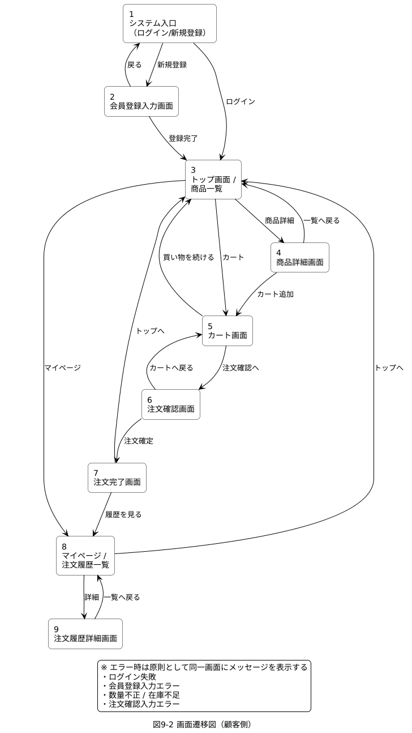

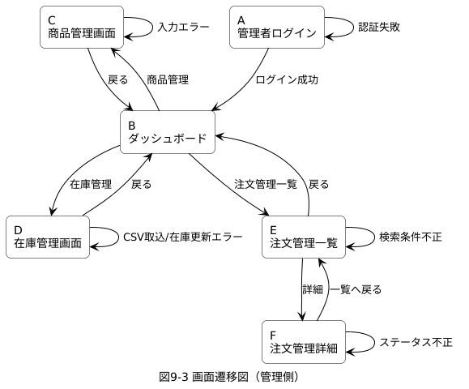
３．画面遷移図（管理）

11.ER図
11.ER図

1.説明
本ER図は、EC在庫管理システムで使用する主要テーブルと、それぞれの関連を示したものである。
顧客、商品、カテゴリ、カート、注文、管理者などのデータを整理し、主キー、外部キー、およびテーブル間の関係を明確にしている。
顧客はカートと1対1、注文と1対多の関係を持つ。
また、商品はカテゴリ、カート明細、注文明細と関連し、注文確定時には在庫数を更新する設計としている。

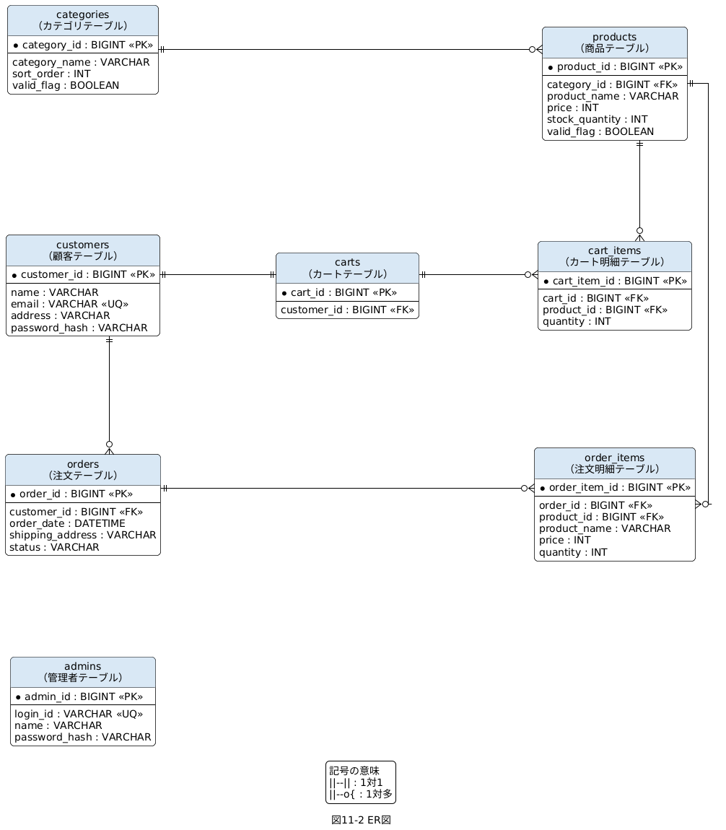
2.ER図

12.クラス図
12.クラス図

1.クラス構成一覧
分類 | クラス名 | 日本語名 | 役割 | 対応テーブル
利用者 | Customer | 顧客機能 | 顧客情報管理（ログイン・登録・マイページ・注文履歴・カート利用） | customers
利用者 | Admin | 管理機能 | 管理者情報管理（管理画面ログイン・商品/在庫/注文管理） | admins
サービス | AuthService | 認証処理 | 認証処理（顧客/管理者ログイン・ログアウト） | (なし)
サービス | ProductService | 商品管理ロジック | 商品操作（検索・取得・管理側CRUD） | (なし)
サービス | OrderService | 注文処理ロジック | 注文処理（カート→注文変換、合計算出、保存） | (なし)
データ | Category | カテゴリ | カテゴリ管理（商品分類） | categories
データ | Product | 商品 | 商品情報管理（一覧/詳細/在庫/表示制御） | products
データ | Cart | カート | カート本体（顧客ごとの購入予定商品を保持） | carts
データ | CartItem | カート明細 | カート明細（カート内の1商品単位） | cart_items
データ | Order | 注文 | 注文情報（注文確定・状態・配送先） | orders
データ | OrderItem | 注文明細 | 注文明細（注文内の商品単位） | order_items

2.説明
本クラス図は、EC在庫管理システムを構成する主要クラスと、その関係を示したものである。
Customer、Admin などの利用者クラス、Product、Cart、Order などのデータクラス、AuthService、ProductService、OrderService などのサービスクラスで構成される。
クラス間の関連と依存を整理することで、データのつながりと処理の役割分担を明確にしている。

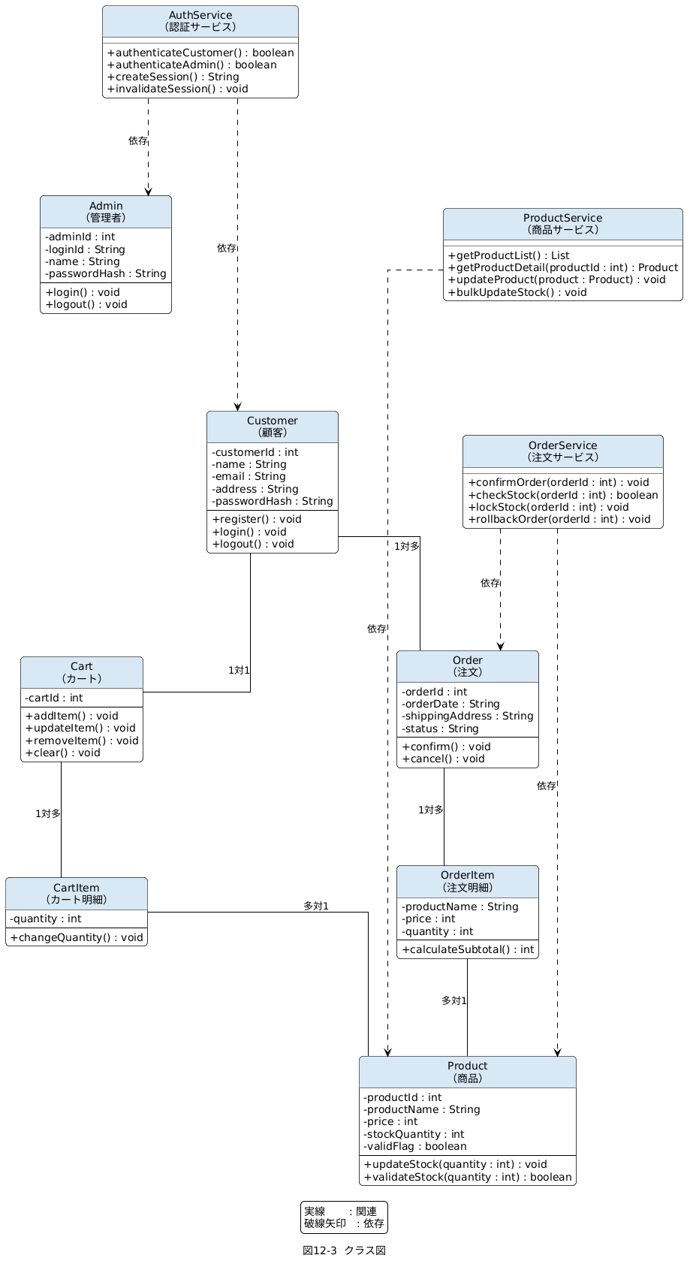
3.クラス図

13.機能処理フロー
13.機能処理フロー
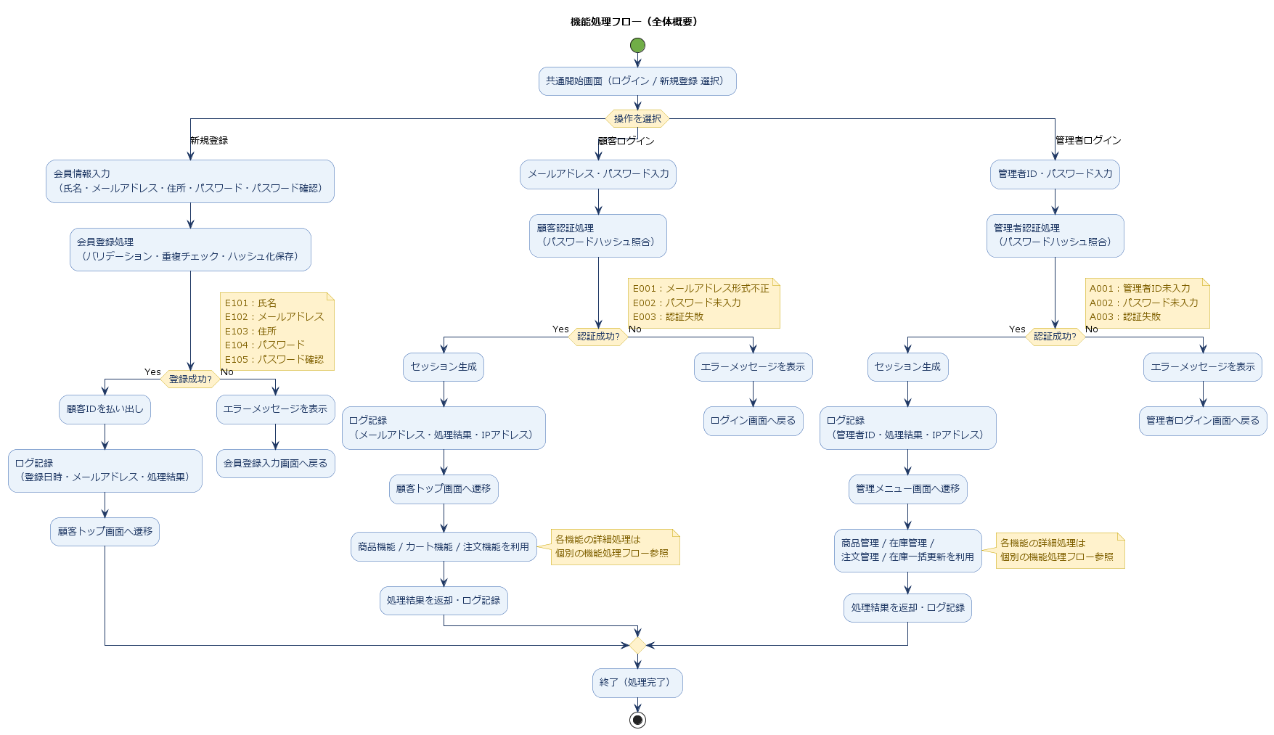 本システムでは、共通開始処理画面の表示後、顧客認証、管理者認証、または新規登録処理へ分岐する。 認証成功後は、顧客側は商品機能、カート機能、注文機能へ遷移し、管理者側は商品管理機能、在庫管理機能、注文管理機能、在庫一括更新機能へ遷移する。 各機能では、Controller が要求を受け付け、Service が業務処理を実行し、必要に応じて DB へデータの取得・登録・更新・削除を行う。 処理完了後は結果を返却し、異常発生時はエラー情報を返却する。 また、各処理の実行結果は必要に応じてログとして記録する。

